상품제안서
셀린인칼라 포토머그12oz | 상품코드: S36637

 |  |  |  |  |  |  | 02-713-8555 | www.synergygift.co.kr
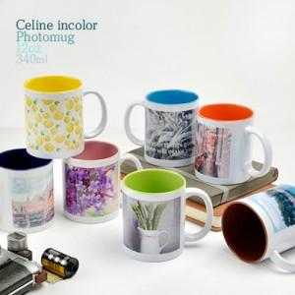

【상세/제작정보】 | 셀린인칼라 포토머그12oz 색 상 : 블루,코발트블루,옐로우,브라운,핑크,그린,오렌지 재 질 : 도자기 사이즈 : 지름8.1cm * 높이9.5cm 용 량 : 360ml(12온스) 원산지 : 컵(중국)/인쇄(한국)

【인쇄/포장옵션】 | 풀칼라 / 1p무지케이스

【공급단가】 | 수량 | 100~ | 300~ | 500~ | 1,000~ | 3,000~
*VAT별도 | 단가 | 3,170원 | 3,050원 | 2,930원 | 2,820원 | 2,740원

【상품 URL】 | https://www.synergygift.co.kr:443/src/goods_detail.php?gdno=36637

